상품제안서
풀컬러인쇄 미끄럼방지 펠트 컵받침 원형 | 상품코드: F12628

 |  |  |  |  |  |  | 02-412-0044 | www.easy1.co.kr
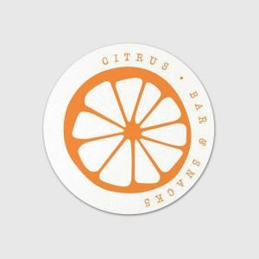 

【상세/제작정보】

【인쇄/포장옵션】 | 풀칼라 / OPP(비닐)

【공급단가】 | 수량 | 300~ | 500~ | 1,000~ | 3,000~ | 5,000~
*VAT별도 | 80mm | 1,540원 | 1,480원 | 1,430원 | 1,370원 | 1,320원
 | 90mm
 | 100mm

【상품 URL】 | https://easy1.co.kr:443/src/goods_detail.php?gdno=12628

